상품제안서
incolor문구세트 OPP16 (연필 깎이 연필캡) | 상품코드: S03362

 |  |  |  |  |  |  | 02-713-8555 | www.synergygift.co.kr
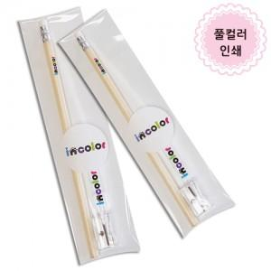

【상세/제작정보】

【인쇄/포장옵션】 | 풀칼라 / 스티커부착

【공급단가】 | 수량 | 500~ | 1,000~ | 2,000~ | 3,000~ | 5,000~
*VAT별도 | 단가 | 570원 | 560원 | 550원 | 520원 | 500원

【상품 URL】 | https://www.synergygift.co.kr:443/src/goods_detail.php?gdno=9802

